Задание 1
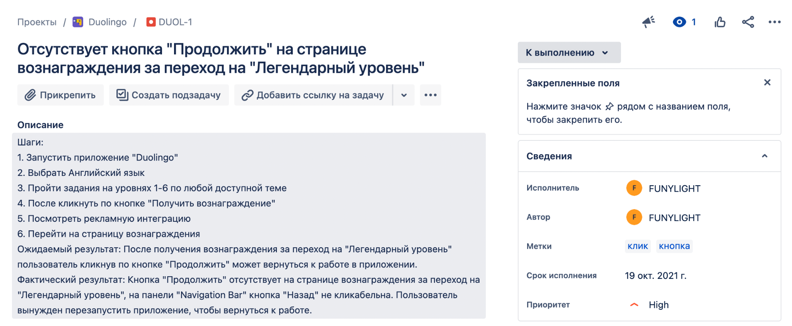
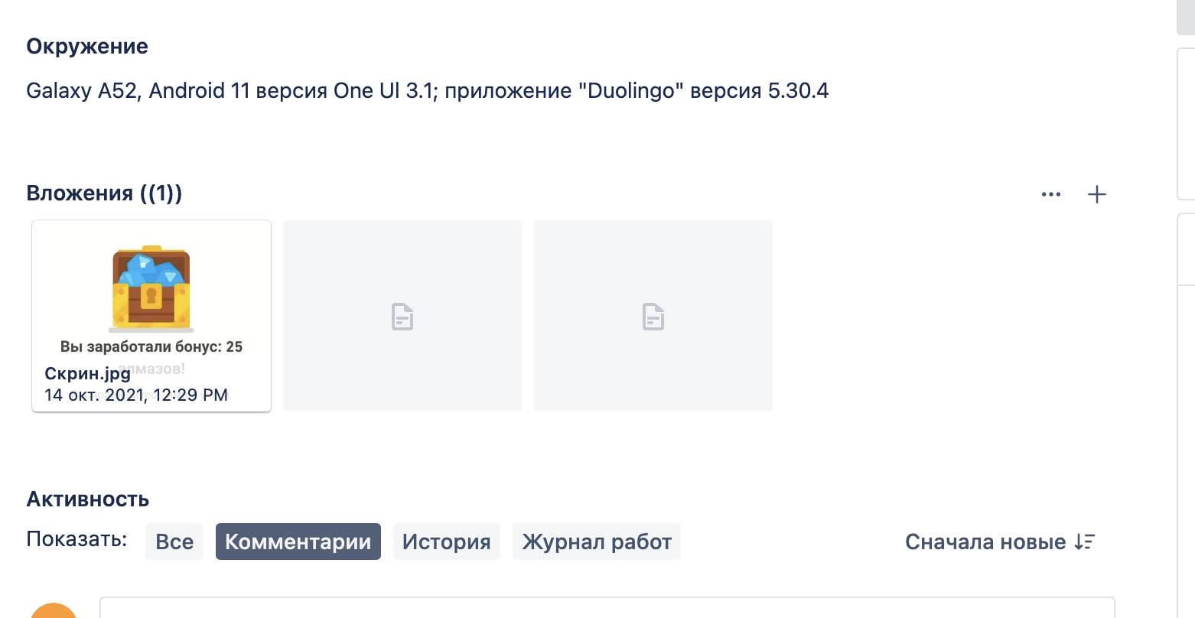
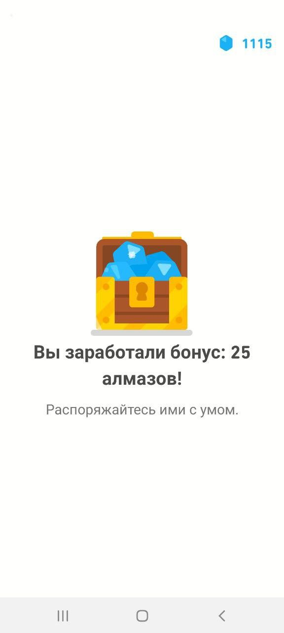
Задание 1. Необходимо найти в App Store любое нативное или гибридное приложение и завести все найденные в нем несоответствия. Я взяла приложение "Duolingo"

